상품제안서
패션9쪽(누드)부채(250mm) | 상품코드: S20071

 |  |  |  |  |  |  | 02-713-8555 | www.synergygift.co.kr
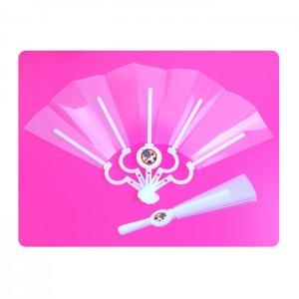

【상세/제작정보】 | <p><span style="font-size: 14pt;">※투명원단에 원형로고만 인쇄하는 제품입니다&nbsp;</span></p><p><span style="font-size: 14pt;">※​ 배송비 별도 상품입니다.&nbsp;</span></p>

【인쇄/포장옵션】 | 풀칼라 / 포장불가능

【공급단가】 | 수량 | 300~ | 500~ | 1,000~ | 3,000~ | 5,000~
*VAT별도 | 단가 | 980원 | 850원 | 760원 | 720원 | 660원

【상품 URL】 | https://www.synergygift.co.kr:443/src/goods_detail.php?gdno=18873

